Instructivo de llenado
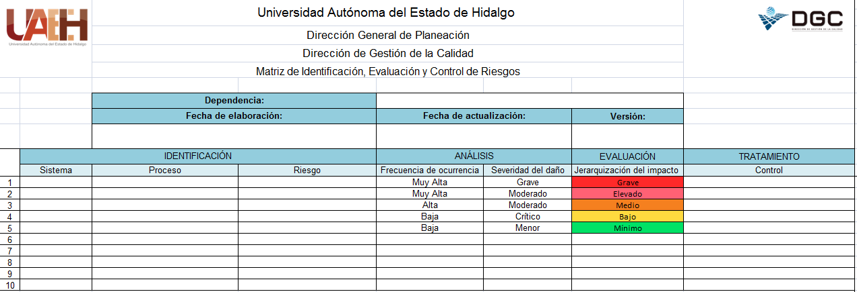

1

3
4
2

5
6
7
11

8
9
10

1. Dependencia | Elegir el nombre de la dependencia a la cual pertenecen la matriz de identificación y evaluación de riesgos, con letra Arial 12, centrar en la celda.
2. Fecha de elaboración | Citar la fecha en que se elabora por primera vez, colocando el día, mes y año a dos dígitos (dd/mm/aa), con letra Arial 12, centrar en la celda.
3. Fecha de actualización | Mencionar la fecha de actualización, colocando el día, mes y año a dos dígitos (dd/mm/aa), con letra Arial 12, centrar en la celda.
4. Versión | Poner el número de versión de la ficha de descripción de proceso, si se realiza por primera vez será la versión 1, si se le hacen cambios será la versión 2 y así sucesivamente hasta un límite de 5 versiones, una vez dado este número se inicia de nuevo con 1, con letra Arial 12, centrar en la celda.
5. Sistema | Elegir el nombre del sistema en el que impacta el riesgo.
6. Proceso | Escriba el nombre del proceso en el que impacta el riesgo.
7. Riesgo | Descripciòn del riesgo identificado.
8. Frecuencia de ocurrencia | Seleccione si la probabilidad de ocurrencia es muy alta, alta, media, baja o muy baja.
9. Severidad del daño | Seleccione si la severidad del daño es grave, crítico, moderado o menor.
10. Jerarquización del impacto | Este valor será dado en automático una vez que se llenen los campos del análisis, este valor NO puede ser modificado por la dependencia.
11. Control | Describa el control que aplica. Documentando en el micrositio la acción correctiva correspondiente.

Matriz de Riesgos
 |  | Universidad Autónoma del Estado de Hidalgo |  |  |  |  | 

 |  | Dirección General de Planeación
 |  | Dirección de Gestión de la Calidad
 |  | Matriz de Identificación, Evaluación y Control de Riesgos

 |  | Dependencia: |  | Escuela Preparatoria No. 1
 |  | Fecha de elaboración: |  | Fecha de actualización: |  | Versión:
 |  | 2017-06-30 |  | 2017-06-30 |  | 1
 | IDENTIFICACIÓN |  |  | ANÁLISIS |  | EVALUACIÓN | TRATAMIENTO
 | Sistema | Proceso | Riesgo | Frecuencia de ocurrencia | Severidad del daño | Jerarquización del impacto | Control
1 | Sistema de Gestión de la Calidad (SIGEC) | Docencia | Manual de Organización y Manual de Procedimientos sin actualizar | Alta | Grave | Grave | Actualizar Manuales
2 | Sistema de Gestión Ambiental (SIGA) | Mantenimiento | No se controla el impacto al medio ambiente con la disposición de desechos | Muy baja | Menor | Mínimo | Mantener control documental que minimize el impacto ambiental
3 | Sistema de Gestión de Responsabilidad Social (SIGERS) | Mantenimiento | No presenta Programa de recolección de sólidos (PET, cartón, papel, etc) | Muy baja | Menor | Mínimo | Documentar Programa de recolección
4 | Sistema de Gestión de Seguridad y Salud Ocupacional (SIGESSO) | Docencia | No presenta evidencia de comunicación con el personal académico y administrativoadministrativo | Muy baja | Menor | Mínimo | Presentar evidencia (memorandumes, publicaciones, etc)
5
6
7
8
9
10

